bug截图
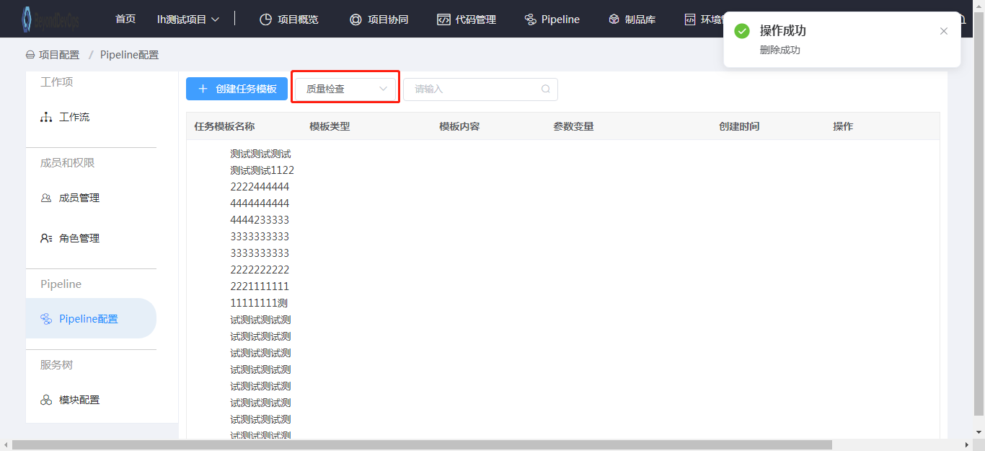
切换方案操作成功的提示信息需优化 | 返回
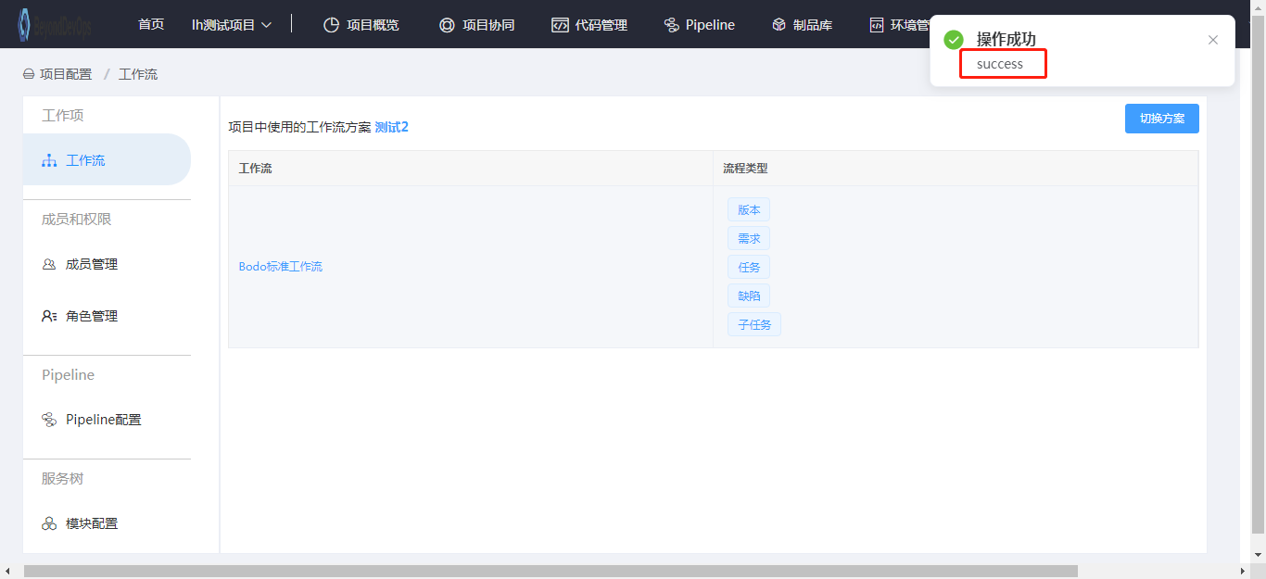

成员管理：导入用户时输入不存在的用户名称点击确定后提示请求异常 |  |  |  | 返回
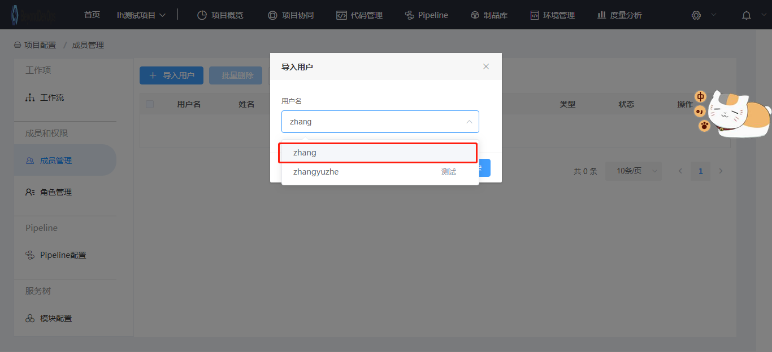

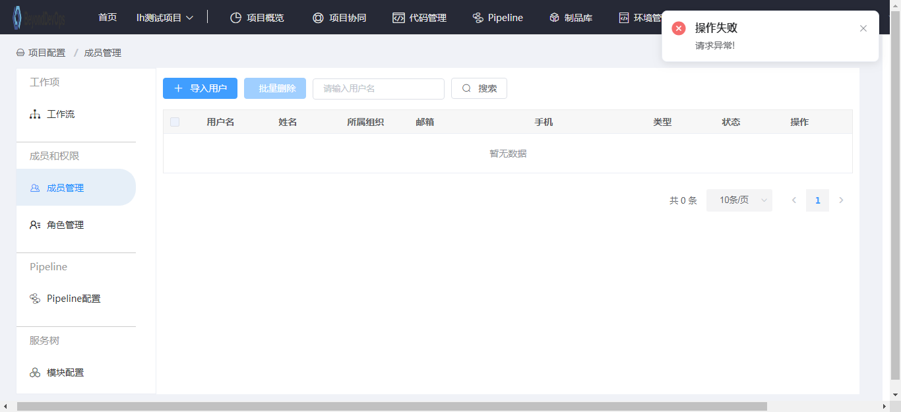

成员管理：导入成功的提示信息有误，应为项目导入用户成功 |  |  | 返回
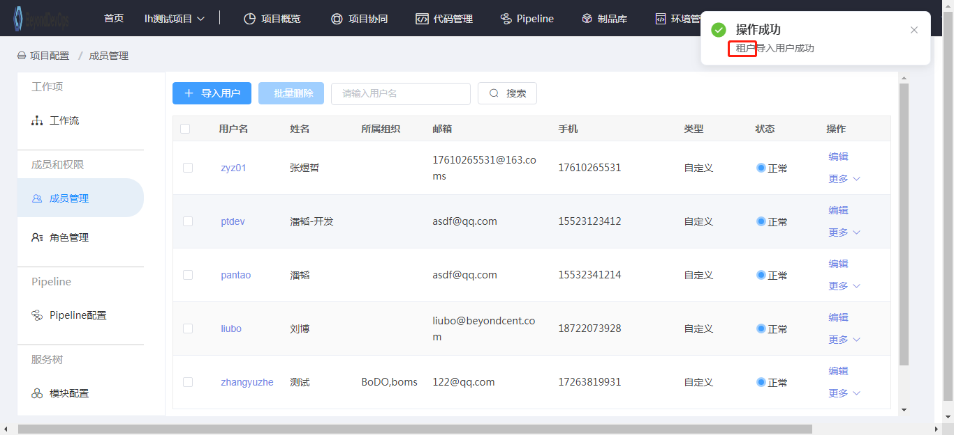

成员管理：编辑用户页面，组织机构信息未展示 |  | 返回
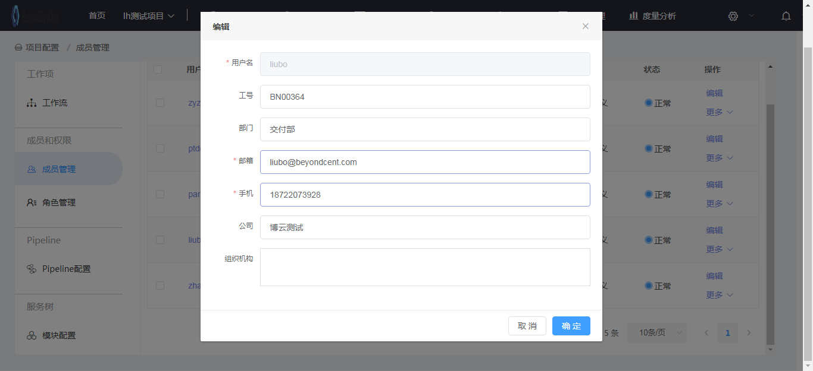

成员管理：编辑用户输入过长的工号、部门、公司，点击确认后提示操作失败 |  |  |  | 返回
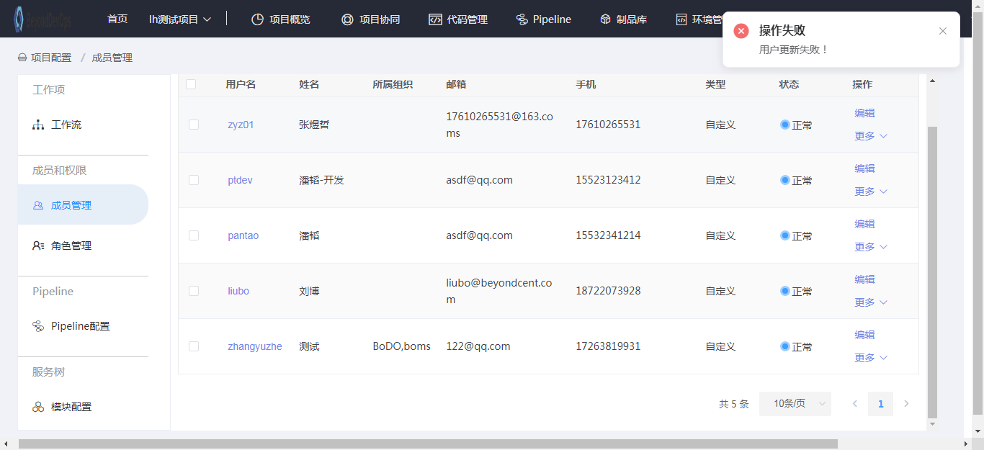

成员管理：1.面包屑未展示；2.菜单未高亮展示；3.关联角色处显示重叠；4.用户的权限展示不完全且字体大小需优化 |  |  |  |  |  |  | 返回
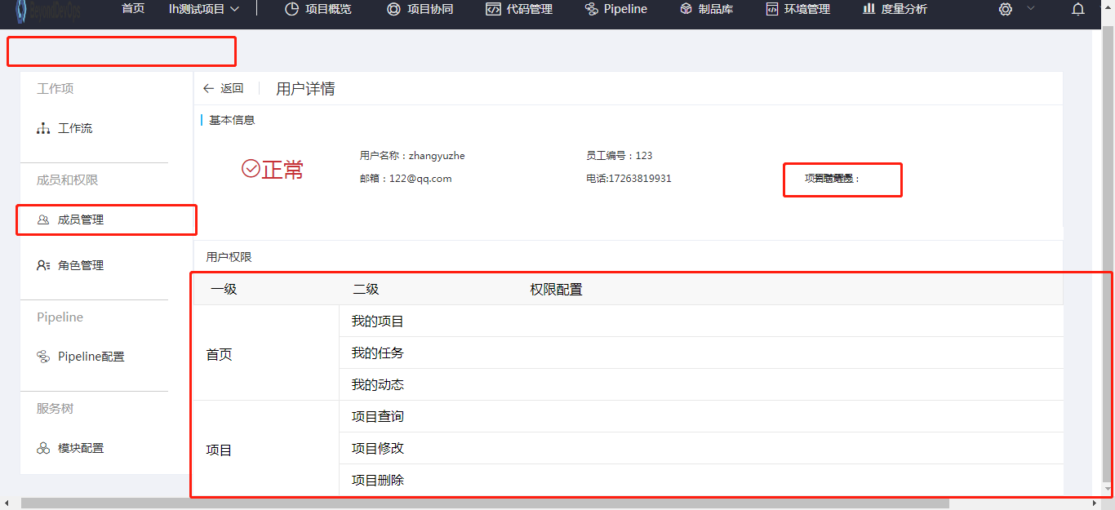

成员管理：分配角色时，系统的项目管理员角色不应展示 |  |  | 返回

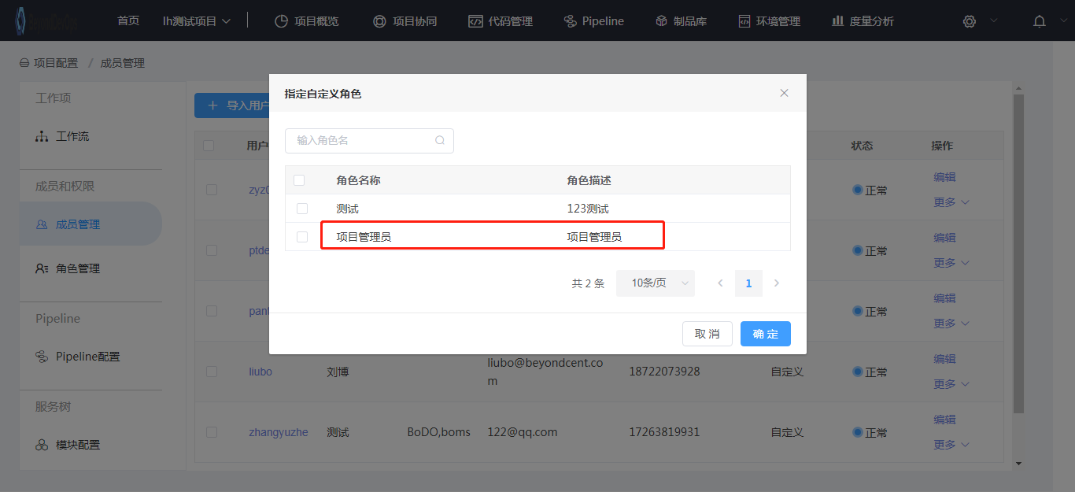

角色管理：1.查看角色详情页面无面包屑；2.菜单未高亮展示；3.明细中不应出现复选框 |  |  |  |  | 返回
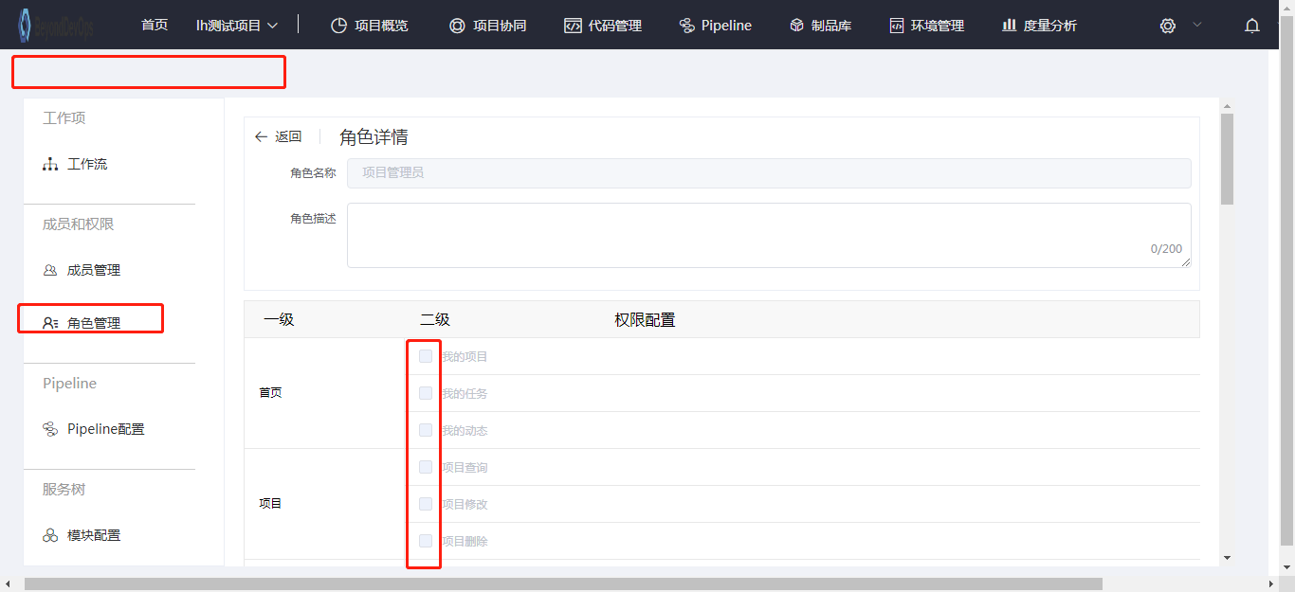

角色管理：1.编辑角色页面的面包屑未展示；2.菜单未高亮展示 |  |  | 返回
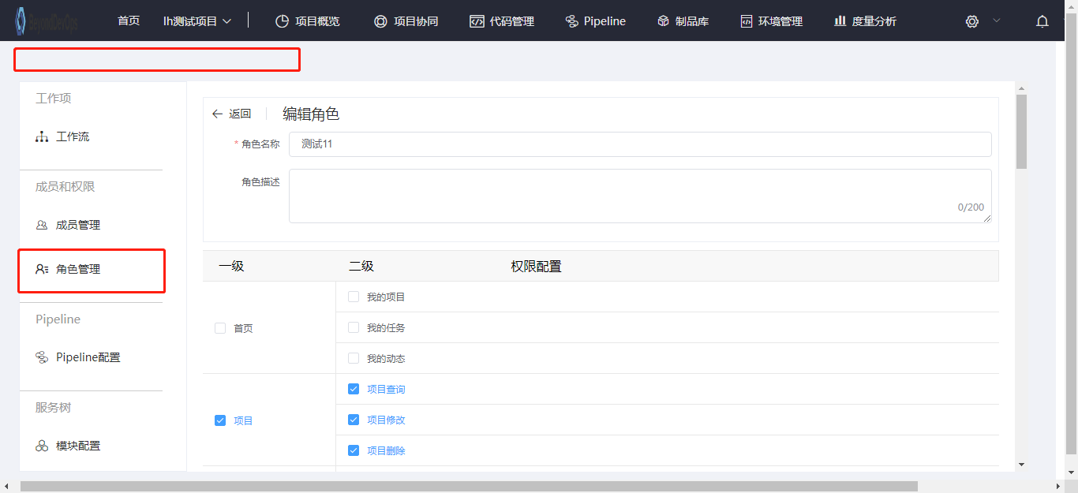

Pipeline配置：1.创建任务模板页面菜单未高亮显示；2.提示信息有误，应为 请选择任务模板类型 |  |  |  |  |  | 返回

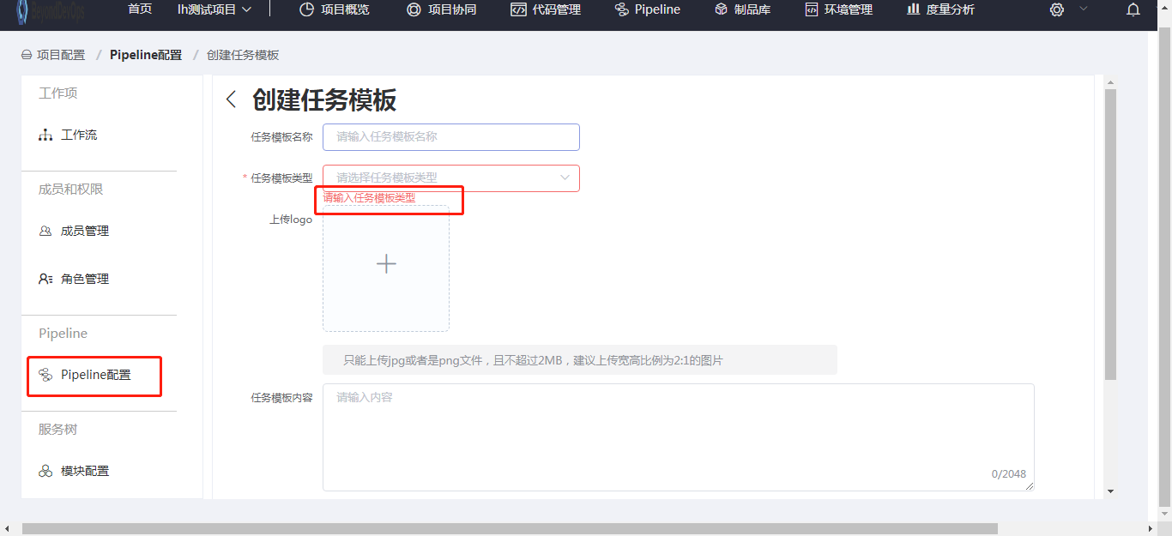

Pipeline配置：1.页面需优化，滚动页面无法展示所有的任务模板；2.缺少搜索按钮，文本框的风格需与其他页面文本框格式一致 |  |  |  |  |  |  |  | 返回
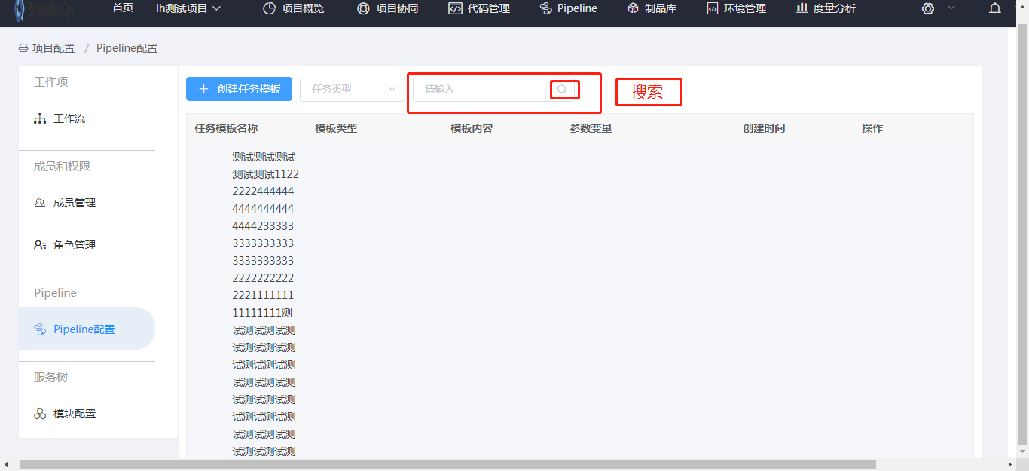

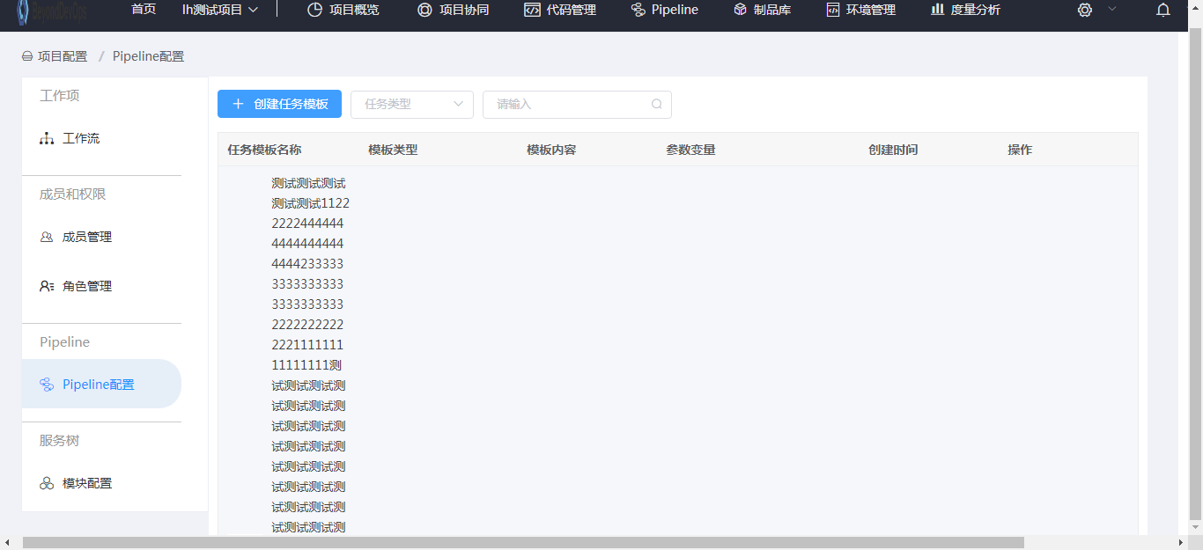

Pipeline配置：编辑任务模板页面面包屑未展示；菜单未高亮展示 |  |  |  | 返回
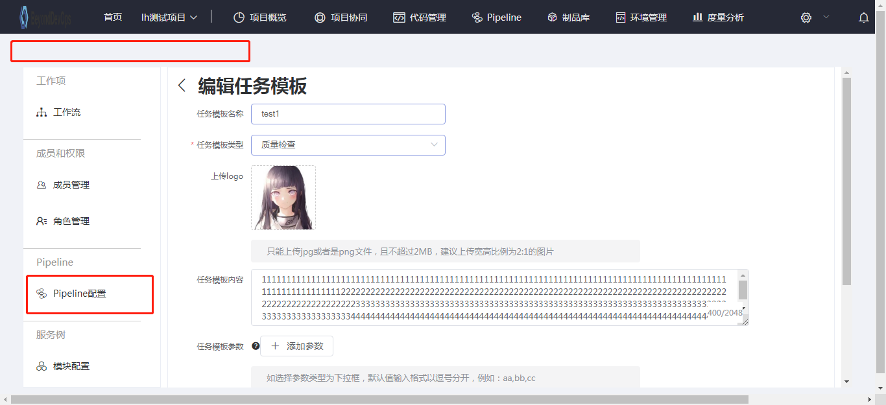

pipeline配置：删除任务模板后，刷新页面应根据搜索条件进行搜索 |  |  |  | 返回

